1
工程款支付证书
工程名称 |  | 12740融水苗族自治县 2020 年农村公路安全生命防护工程施工招标№06标段 |  |  |  |  | 建设单位 |  | 融水苗族自治县农村公路建设工作领导小组办公室 |  |  |  | ERP编号 |  | 12740 | 档案编号 |  | CD2020
合同金额 |  | 6,011,524.00 |  |  | 中标时间 | 2020-08-01 | 已提供工程资料 |  | 中标通知书、合同、项目投资协议 |  |  |  | 保存地址 |  | 合肥 | 责任单位 |  | 南部大区-广西省
决算金额 |  |  |  |  | 决算时间 |  | 项目部印章 |  | / |  |  |  | 施工人 |  | 叶绍锋 | 区域责任人 | 施迎东 | 省办负责人 | 邓云琪13471032251
序号 | 经营填写 |  |  |  |  | 工程填写 | 经营填写 |  |  | 财务填写 | 经营、工程、质安填写 |  | 区域负责人 |  | 申请部门填写财务核对 |  |  | 本次支付 金额 | 剩余款项
 | 到款情况 |  |  |  |  |  | 暂列金 |  |  | 代缴税金 | 其他扣款 |  | 预留款 |  | 成本票
 | 日期 | 工程款金额 | 周转金金额 | 到款银行 | 到款账户 | 完成进度 | 比例 | 金额 | 备注 | 金额 | 金额 | 备注 | 金额 | 备注 | 供货单位 | 合同额 | 成本票额
1 | 2020-11-05 |  | 189,000.00 | 徽商银行合肥包河工业园支行 | 520684323131000002
 |  |  |  | 安徽岳西农村商业银行股份有限公司开发区支行 | 20010070121166600000014 |  |  |  |  |  |  | 财务手续费待下次再扣 |  |  | 安徽拓创交通设施有限公司(波形护栏) |  |  | 189,000.00

合计 |  | 0 | 189000.00 |  |  |  | - | 0.00 |  | 0.00 | 0.00 | - | 0.00 | - | - |  |  | 189,000.00 | 0.00
本次结算、支付明细 |  | 应支付金额 |  |  | 189000.00 |  | 本次支付金额 |  |  |  |  | 小写 | 189,000.00
 |  | 已支付金额 |  |  |  |  |  |  |  |  |  | 大写 | RMB189000

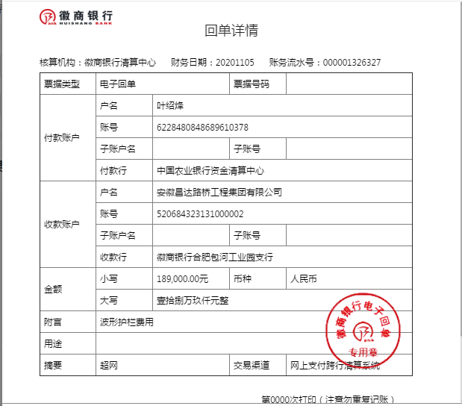

2
工程款支付证书
工程名称 |  | 12740融水苗族自治县 2020 年农村公路安全生命防护工程施工招标№06标段 |  |  |  |  | 建设单位 |  | 融水苗族自治县农村公路建设工作领导小组办公室 |  |  |  | ERP编号 |  | 12740 | 档案编号 |  | CD2020
合同金额 |  | 6,011,524.00 |  |  | 中标时间 | 2020-08-01 | 已提供工程资料 |  | 中标通知书、合同、项目投资协议 |  |  |  | 保存地址 |  | 合肥 | 责任单位 |  | 南部大区-广西省
决算金额 |  |  |  |  | 决算时间 |  | 项目部印章 |  | / |  |  |  | 施工人 |  | 叶绍锋 | 区域责任人 | 施迎东 | 省办负责人 | 邓云琪13471032251
序号 | 经营填写 |  |  |  |  | 工程填写 | 经营填写 |  |  | 财务填写 | 经营、工程、质安填写 |  | 区域负责人 |  | 申请部门填写财务核对 |  |  | 本次支付 金额 | 剩余款项
 | 到款情况 |  |  |  |  |  | 暂列金 |  |  | 代缴税金 | 其他扣款 |  | 预留款 |  | 成本票
 | 日期 | 工程款金额 | 周转金金额 | 到款银行 | 到款账户 | 完成进度 | 比例 | 金额 | 备注 | 金额 | 金额 | 备注 | 金额 | 备注 | 供货单位 | 合同额 | 成本票额
1 | 2020-11-05 |  | 189,000.00 | 徽商银行合肥包河工业园支行 | 520684323131000002
 |  |  |  | 安徽岳西农村商业银行股份有限公司开发区支行 | 20010070121166600000014 |  |  |  |  |  |  | 财务手续费待下次再扣 |  |  | 安徽拓创交通设施有限公司(波形护栏) |  |  | 189,000.00
2 | 2020-11-16 |  | 276290.00 | 徽商银行合肥包河工业园支行 | 520684323131000002
 |  |  |  | 安徽岳西农村商业银行股份有限公司开发区支行 | 20010070121166600000014 |  |  |  |  |  |  | 财务手续费待下次再扣 |  |  | 安徽拓创交通设施有限公司(波形护栏) |  |  | 276290.00
3

合计 |  | 0 | 465290.00 |  |  |  | - | 0.00 |  | 0.00 | 0.00 | - | 0.00 | - | - |  |  | 465,290.00
本次结算、支付明细 |  | 应支付金额 |  |  | 276290.00 |  | 本次支付金额 |  |  |  |  | 小写 | 276,290.00
 |  | 已支付金额 |  |  |  |  |  |  |  |  |  | 大写 | RMB276290
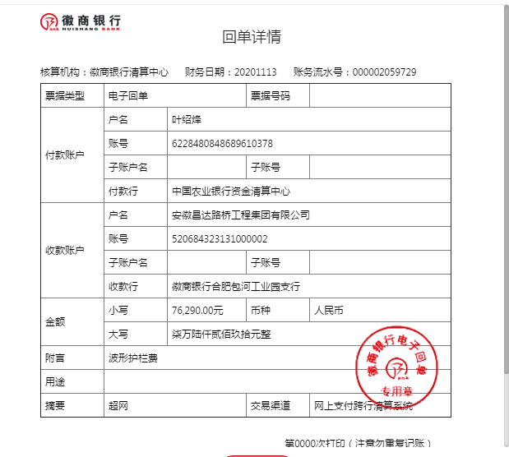
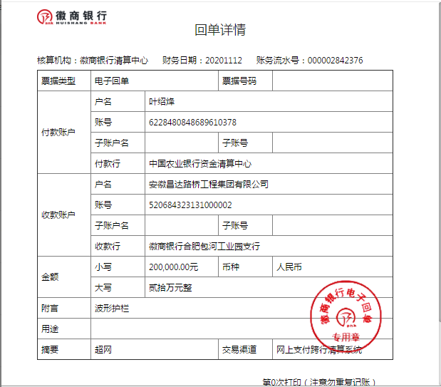

3
工程款支付证书
工程名称 |  | 12740融水苗族自治县 2020 年农村公路安全生命防护工程施工招标№06标段 |  |  |  |  | 建设单位 |  | 融水苗族自治县农村公路建设工作领导小组办公室 |  |  |  | ERP编号 |  | 12740 | 档案编号 |  | CD2020
合同金额 |  | 6,011,524.00 |  |  | 中标时间 | 2020-08-01 | 已提供工程资料 |  | 中标通知书、合同、项目投资协议 |  |  |  | 保存地址 |  | 合肥 | 责任单位 |  | 南部大区-广西省
决算金额 |  |  |  |  | 决算时间 |  | 项目部印章 |  | / |  |  |  | 施工人 |  | 叶绍锋 | 区域责任人 | 施迎东 | 省办负责人 | 邓云琪13471032251
序号 | 经营填写 |  |  |  |  | 工程填写 | 经营填写 |  |  | 财务填写 | 经营、工程、质安填写 |  | 区域负责人 |  | 申请部门填写财务核对 |  |  | 本次支付 金额 | 剩余款项
 | 到款情况 |  |  |  |  |  | 暂列金 |  |  | 代缴税金 | 其他扣款 |  | 预留款 |  | 成本票
 | 日期 | 工程款金额 | 周转金金额 | 到款银行 | 到款账户 | 完成进度 | 比例 | 金额 | 备注 | 金额 | 金额 | 备注 | 金额 | 备注 | 供货单位 | 合同额 | 成本票额
1 | 2020-11-05 |  | 189,000.00 | 徽商银行合肥包河工业园支行 | 520684323131000002
 |  |  |  | 安徽岳西农村商业银行股份有限公司开发区支行 | 20010070121166600000014 |  |  |  |  |  |  | 财务手续费待下次再扣 |  |  | 安徽拓创交通设施有限公司(波形护栏) |  |  | 189,000.00
2 | 2020-11-16 |  | 276290.00 | 徽商银行合肥包河工业园支行 | 520684323131000002
 |  |  |  | 安徽岳西农村商业银行股份有限公司开发区支行 | 20010070121166600000014 |  |  |  |  |  |  | 财务手续费待下次再扣 |  |  | 安徽拓创交通设施有限公司(波形护栏) |  |  | 276290.00
3 | 2020-12-02 | 2856000 |  | 中国银行股份有限公司合肥蜀山支行 | 1752 5719 0682 |  | 2% | 57,120.00 |  | 45,000.00 | 200.00 | 扣前两次手续费 | 393,361.00 | 暂扣企税
 |  | 744000 |  | 中国银行股份有限公司合肥蜀山支行 | 1752 5719 0682 |  | 2% | 14,880.00 |  | 2,477.00 | 1,000.00 | 王童-办理农民工专户开户
 |  |  |  | 安徽岳西农村商业银行股份有限公司开发区支行 | 20010070121166600000014 |  |  |  |  |  | 200.00 | 扣财务手续费 |  |  | 安徽拓创交通设施有限公司(波形护栏) |  |  | 2100000.00

合计 |  | 3600000 | 465290.00 |  |  |  | - | 72,000.00 |  | 47,477.00 | 1,400.00 | - | 393,361.00 | - | - |  |  | 2,565,290.00 | 985762.00
本次结算、支付明细 |  | 应支付金额 |  |  | 2100000.00 |  | 本次支付金额 |  |  |  |  | 小写 | 2,100,000.00
 |  | 已支付金额 |  |  |  |  |  |  |  |  |  | 大写 | RMB2100000
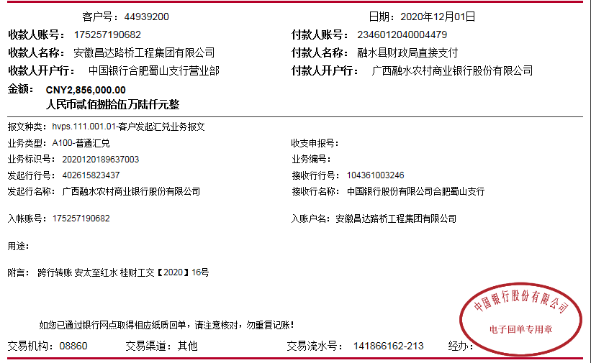
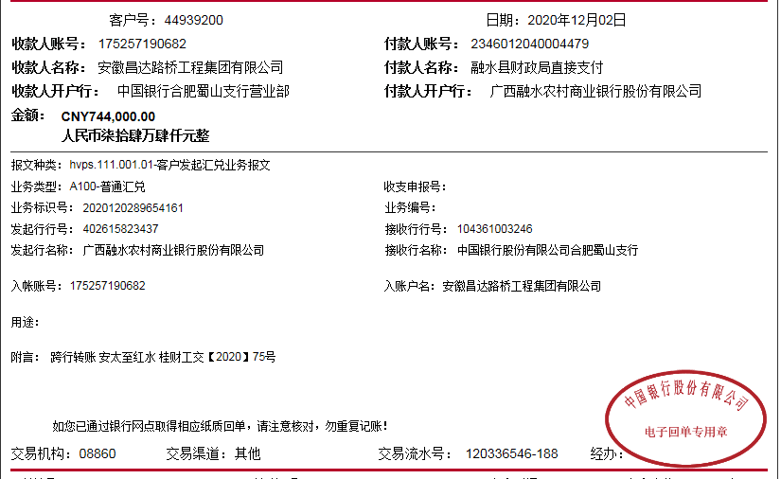

4
工程款支付证书
工程名称 |  | 12740融水苗族自治县 2020 年农村公路安全生命防护工程施工招标№06标段 |  |  |  |  | 建设单位 |  | 融水苗族自治县农村公路建设工作领导小组办公室 |  |  |  | ERP编号 |  | 12740 | 档案编号 |  | CD2020
合同金额 |  | 6,011,524.00 |  |  | 中标时间 | 2020-08-01 | 已提供工程资料 |  | 中标通知书、合同、项目投资协议 |  |  |  | 保存地址 |  | 合肥 | 责任单位 |  | 南部大区-广西省
决算金额 |  |  |  |  | 决算时间 |  | 项目部印章 |  | / |  |  |  | 施工人 |  | 叶绍锋 | 区域责任人 | 施迎东 | 省办负责人 | 邓云琪13471032251
序号 | 经营填写 |  |  |  |  | 工程填写 | 经营填写 |  |  | 财务填写 | 经营、工程、质安填写 |  | 区域负责人 |  | 申请部门填写财务核对 |  |  | 本次支付 金额 | 剩余款项
 | 到款情况 |  |  |  |  |  | 暂列金 |  |  | 代缴税金 | 其他扣款 |  | 预留款 |  | 成本票
 | 日期 | 工程款金额 | 周转金金额 | 到款银行 | 到款账户 | 完成进度 | 比例 | 金额 | 备注 | 金额 | 金额 | 备注 | 金额 | 备注 | 供货单位 | 合同额 | 成本票额
1 | 2020-11-05 |  | 189,000.00 | 徽商银行合肥包河工业园支行 | 520684323131000002
 |  |  |  | 安徽岳西农村商业银行股份有限公司开发区支行 | 20010070121166600000014 |  |  |  |  |  |  | 财务手续费待下次再扣 |  |  | 安徽拓创交通设施有限公司(波形护栏) |  |  | 189,000.00
2 | 2020-11-16 |  | 276290.00 | 徽商银行合肥包河工业园支行 | 520684323131000002
 |  |  |  | 安徽岳西农村商业银行股份有限公司开发区支行 | 20010070121166600000014 |  |  |  |  |  |  | 财务手续费待下次再扣 |  |  | 安徽拓创交通设施有限公司(波形护栏) |  |  | 276290.00
3 | 2020-12-02 | 2856000 |  | 中国银行股份有限公司合肥蜀山支行 | 1752 5719 0682 |  | 2% | 57,120.00 |  | 45,000.00 | 200.00 | 扣前两次手续费 | 393,361.00 | 暂扣企税
 |  | 744000 |  | 中国银行股份有限公司合肥蜀山支行 | 1752 5719 0682 |  | 2% | 14,880.00 |  | 2,477.00 | 1,000.00 | 王童-办理农民工专户开户
 |  |  |  | 安徽岳西农村商业银行股份有限公司开发区支行 | 20010070121166600000014 |  |  |  |  |  | 200.00 | 扣财务手续费 |  |  | 安徽拓创交通设施有限公司(波形护栏) |  |  | 2100000.00
4 | 2020-12-16 | 714000 |  | 农民工工资专户 | 45050110331100001101 |  | 2% | 14,280.00 |  |  | 500.00 | 外经证费用500
 |  |  |  | 安徽岳西农村商业银行股份有限公司开发区支行 | 20010070121166600000014 |  |  |  |  |  | 100.00 | 扣财务手续费 |  |  | 安徽拓创交通设施有限公司(波形护栏) |  |  | 210120.00
4.1 | 2020-12-24 |  |  |  |  |  |  | -72,000.00 |  | -47,477.00 | -2,000.00
 |  |  |  |  |  |  |  | -14,280.00

合计 |  | 4314000 | 465290.00 |  |  |  | - | 0.00 |  | 0.00 | 0.00 | - | 393,361.00 | - | - |  |  | 2,775,410.00 | 1610519.00
本次结算、支付明细 |  | 应支付金额 |  |  | 210120.00 |  | 本次支付金额 |  |  |  |  | 小写 | 210,120.00
 |  | 已支付金额 |  |  |  |  |  |  |  |  |  | 大写 | RMB210120

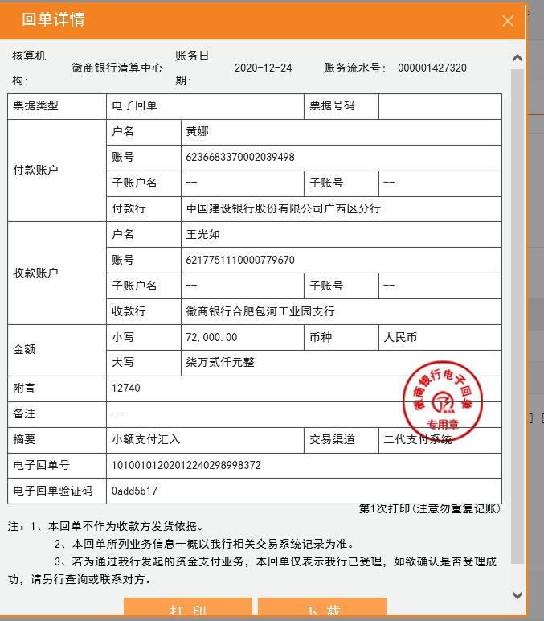

4.1
工程款支付证书
工程名称 |  | 12740融水苗族自治县 2020 年农村公路安全生命防护工程施工招标№06标段 |  |  |  |  | 建设单位 |  | 融水苗族自治县农村公路建设工作领导小组办公室 |  |  |  | ERP编号 |  | 12740 | 档案编号 |  | CD2020
合同金额 |  | 6,011,524.00 |  |  | 中标时间 | 2020-08-01 | 已提供工程资料 |  | 中标通知书、合同、项目投资协议 |  |  |  | 保存地址 |  | 合肥 | 责任单位 |  | 南部大区-广西省
决算金额 |  |  |  |  | 决算时间 |  | 项目部印章 |  | / |  |  |  | 施工人 |  | 叶绍锋 | 区域责任人 | 施迎东 | 省办负责人 | 邓云琪13471032251
序号 | 经营填写 |  |  |  |  | 工程填写 | 经营填写 |  |  | 财务填写 | 经营、工程、质安填写 |  | 区域负责人 |  | 申请部门填写财务核对 |  |  | 本次支付 金额 | 剩余款项
 | 到款情况 |  |  |  |  |  | 暂列金 |  |  | 代缴税金 | 其他扣款 |  | 预留款 |  | 成本票
 | 日期 | 工程款金额 | 周转金金额 | 到款银行 | 到款账户 | 完成进度 | 比例 | 金额 | 备注 | 金额 | 金额 | 备注 | 金额 | 备注 | 供货单位 | 合同额 | 成本票额
1 | 2020-11-05 |  | 189,000.00 | 徽商银行合肥包河工业园支行 | 520684323131000002
 |  |  |  | 安徽岳西农村商业银行股份有限公司开发区支行 | 20010070121166600000014 |  |  |  |  |  |  | 财务手续费待下次再扣 |  |  | 安徽拓创交通设施有限公司(波形护栏) |  |  | 189,000.00
2 | 2020-11-16 |  | 276290.00 | 徽商银行合肥包河工业园支行 | 520684323131000002
 |  |  |  | 安徽岳西农村商业银行股份有限公司开发区支行 | 20010070121166600000014 |  |  |  |  |  |  | 财务手续费待下次再扣 |  |  | 安徽拓创交通设施有限公司(波形护栏) |  |  | 276290.00
3 | 2020-12-02 | 2856000 |  | 中国银行股份有限公司合肥蜀山支行 | 1752 5719 0682 |  | 2% | 57,120.00 |  | 45,000.00 | 200.00 | 扣前两次手续费 | 393,361.00 | 暂扣企税
 |  | 744000 |  | 中国银行股份有限公司合肥蜀山支行 | 1752 5719 0682 |  | 2% | 14,880.00 |  | 2,477.00 | 1,000.00 | 王童-办理农民工专户开户
 |  |  |  | 安徽岳西农村商业银行股份有限公司开发区支行 | 20010070121166600000014 |  |  |  |  |  | 200.00 | 扣财务手续费 |  |  | 安徽拓创交通设施有限公司(波形护栏) |  |  | 2100000.00
4 | 2020-12-16 | 714000 |  | 农民工工资专户 | 45050110331100001101 |  | 2% | 14,280.00 |  |  | 500.00 | 外经证费用500
 |  |  |  | 安徽岳西农村商业银行股份有限公司开发区支行 | 20010070121166600000014 |  |  |  |  |  | 100.00 | 扣财务手续费 |  |  | 安徽拓创交通设施有限公司(波形护栏) |  |  | 210120.00
4.1 | 2020-12-28 |  |  | 广西北部湾银行南宁市财富国际支行 | 800087291966887 |  |  | -72,000.00 |  | -47,477.00 | 100.00 |  |  |  | 南宁市桂汉建筑劳务分包有限公司 |  |  | 500000.00
 |  |  |  | （叶绍红）广西崇左农商营业部 | 6231330500046733791 |  |  |  |  |  | 100.00 | 扣本次财务手续费 |  |  | 叶绍红（机械） |  |  | 401500.00
 |  |  |  | 付民工工资，详见工资表 | 付民工工资，详见工资表 |  |  |  |  |  |  |  |  |  | 付民工工资，详见工资表 |  |  | 450000.00

合计 |  | 4314000 | 465290.00 |  |  |  | - | 14,280.00 |  | 0.00 | 2,200.00 | - | 393,361.00 | - | - |  |  | 4,126,910.00 | 242539.00
本次结算、支付明细 |  | 应支付金额 |  |  | 1351500.00 |  | 本次支付金额 |  |  |  |  | 小写 | 1,351,500.00
 |  | 已支付金额 |  |  |  |  |  |  |  |  |  | 大写 | RMB1351500

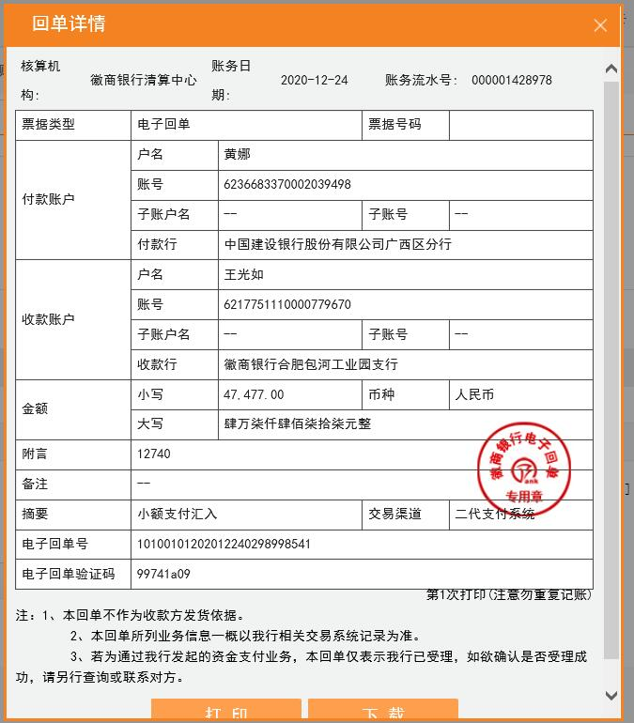

5
工程款支付证书
工程名称 |  | 12740融水苗族自治县 2020 年农村公路安全生命防护工程施工招标№06标段 |  |  |  |  | 建设单位 |  | 融水苗族自治县农村公路建设工作领导小组办公室 |  |  |  | ERP编号 |  | 12740 | 档案编号 |  | CD2020
合同金额 |  | 6,011,524.00 |  |  | 中标时间 | 2020-08-01 | 已提供工程资料 |  | 中标通知书、合同、项目投资协议、不领章承诺书、交工验收证书、审计报告 |  |  |  | 保存地址 |  | 合肥 | 责任单位 |  | 南部大区-广西省
决算金额 |  | 5,127,851.31 |  |  | 决算时间 | 2023.04.07 | 项目部印章 |  | / |  |  |  | 施工人 |  | 叶绍锋 | 区域责任人 | 施迎东 | 省办负责人 | 邓云琪13471032251
序号 | 经营填写 |  |  |  |  | 工程填写 | 经营填写 |  |  | 财务填写 | 经营、工程、质安填写 |  | 区域负责人 |  | 申请部门填写财务核对 |  |  | 本次支付 金额 | 剩余款项
 | 到款情况 |  |  |  |  |  | 暂列金 |  |  | 代缴税金 | 其他扣款 |  | 预留款 |  | 成本票
 | 日期 | 工程款金额 | 周转金金额 | 到款银行 | 到款账户 | 完成进度 | 比例 | 金额 | 备注 | 金额 | 金额 | 备注 | 金额 | 备注 | 供货单位 | 合同额 | 成本票额
1 | 2020-11-05 |  | 189,000.00 | 徽商银行合肥包河工业园支行 | 520684323131000002
 |  |  |  | 安徽岳西农村商业银行股份有限公司开发区支行 | 20010070121166600000014 |  |  |  |  |  |  | 财务手续费待下次再扣 |  |  | 安徽拓创交通设施有限公司(波形护栏) |  |  | 189,000.00
2 | 2020-11-16 |  | 276290.00 | 徽商银行合肥包河工业园支行 | 520684323131000002
 |  |  |  | 安徽岳西农村商业银行股份有限公司开发区支行 | 20010070121166600000014 |  |  |  |  |  |  | 财务手续费待下次再扣 |  |  | 安徽拓创交通设施有限公司(波形护栏) |  |  | 276290.00
3 | 2020-12-02 | 2856000 |  | 中国银行股份有限公司合肥蜀山支行 | 1752 5719 0682 |  | 2% | 57,120.00 |  | 45,000.00 | 200.00 | 扣前两次手续费 | 393,361.00 | 暂扣企税
 |  | 744000 |  | 中国银行股份有限公司合肥蜀山支行 | 1752 5719 0682 |  | 2% | 14,880.00 |  | 2,477.00 | 1,000.00 | 王童-办理农民工专户开户
 |  |  |  | 安徽岳西农村商业银行股份有限公司开发区支行 | 20010070121166600000014 |  |  |  |  |  | 200.00 | 扣财务手续费 |  |  | 安徽拓创交通设施有限公司(波形护栏) |  |  | 2100000.00
4 | 2020-12-16 | 714000 |  | 农民工工资专户 | 45050110331100001101 |  | 2% | 14,280.00 |  |  | 500.00 | 外经证费用500
 |  |  |  | 安徽岳西农村商业银行股份有限公司开发区支行 | 20010070121166600000014 |  |  |  |  |  | 100.00 | 扣财务手续费 |  |  | 安徽拓创交通设施有限公司(波形护栏) |  |  | 210120.00
4.1 | 2020-12-28 |  |  | 广西北部湾银行南宁市财富国际支行 | 800087291966887 |  |  | -72,000.00 |  | -47,477.00 | 100.00 |  |  |  | 南宁市桂汉建筑劳务分包有限公司 |  |  | 500000.00
...
 |  |  |  |  |  |  |  | -18,000.00 | 合作人已转王光如卡 |  | -2,200.00 | 合作人已转王光如卡 |  |  | 付民工工资，详见工资表 |  |  | 300000.00
 |  |  |  | 安徽岳西农村商业银行股份有限公司开发区支行 | 20010070121166600000014 |  |  |  |  |  | 100.00 | 扣财务手续费 |  |  | 安徽拓创交通设施有限公司(波形护栏) |  |  | 388000.00
 |  |  |  | 付民工工资，详见工资表 | 45050110331100001101 |  |  |  |  |  | 50.00 | 财务银行账户管理转账手续费50元 |  |  | 付民工工资，详见工资表 |  |  | 150000.00

 |  |  | 465290.00 |  |  |  | - | 0.00 |  | 0.00 | 150.00 | - | 0.00 | - | - |  |  | 4,964,910.00 | 230.00
 |  |  |  |  | 150000.00 |  | 本次支付金额 |  |  |  |  | 小写 | 150,000.00
 |  |  |  |  |  |  |  |  |  |  |  | 大写 | RMB150000
